avaliação
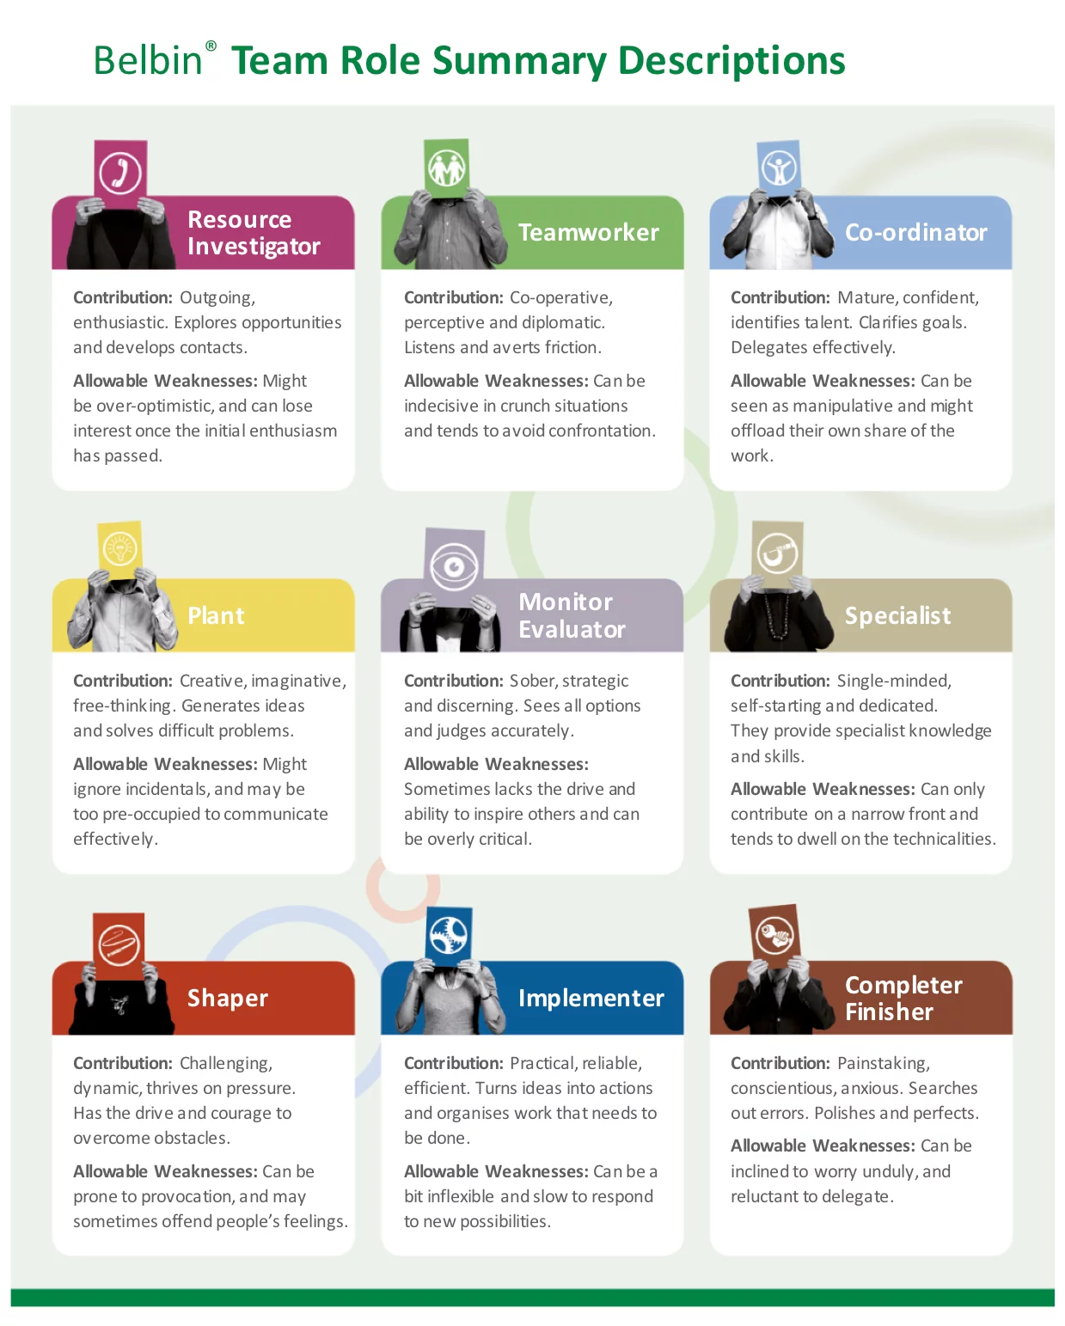
Section | Shaper | Pontos obtidos 1 | Implementer | Pontos obtidos2 | Completer/ Finisher | Pontos obtidos3 | Chairman coordinator | Pontos obtidos4 | Team worker | Pontos obtidos5 | Resource Investigator | Pontos obtidos6 | Plant | Pontos obtidos7 | Monitor Evaluator | Pontos obtidos8 | Soma

Secção | Formatador/ articulador |  | Implementador |  | Finalizador/ facilitador |  | Coordenador |  | Trabalhador |  | Investigador |  | Semeador/ Pensador |  | Avaliador
1 | f | 1 | g | 1 | e |  | d |  | b |  | a |  | c |  | h
2 | e |  | a |  | h |  | b |  | f |  | c |  | g |  | d
3 | c |  | h |  | b |  | a |  | e |  | f |  | d |  | g
4 | b |  | d |  | f |  | h |  | a |  | g |  | e |  | c
5 | d |  | b |  | g |  | f |  | c |  | e |  | h |  | a
6 | g |  | f |  | d |  | c |  | b |  | h |  | a |  | e
7 | a |  | e |  | c |  | g |  | h |  | d |  | f |  | b
Total |  | 1 |  |  |  |  |  |  |  |  |  |  |  |  |  |  | 1

https://www.belbin.com.au/the-belbin-model-c63c
Na versão inglesa de 2009 não tinha o especialista!

